Ficha Técnica
PLANILLA DE DATOS GARANTIZADOS |  |  |  | 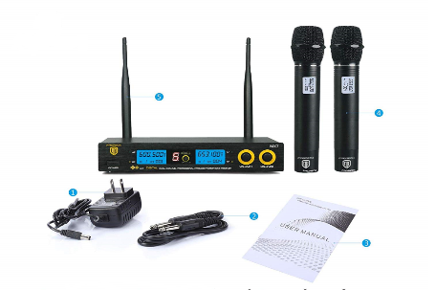

Disco Purple de 4.0TB CCTV |  |  |  | CÓDIGO | 2004352
 |  |  |  | FECHA REVISIÓN | 22/10/2019
 |  |  |  | ÁREA ESPECIALISTA: Soporte Tecnico

DESCRIPCIÓN SAP: Disco Purple de 4.0TB CCTV
ITEM | DATOS | UNIDAD | PEDIDO | OFRECIDO | COMENTARIO
1 | Empresa proveedora | … | (*)
2 | Fabricante | … | (*)
3 | Marca | … | (**)
4 | Modelo | …
5 | País de origen | … | (*)
6 | Norma de fabricación y ensayos | …
7 | Embalaje | … | CAJAS QUE NO EXCEDAN PESO DE 60 LIBRAS, PALETIZADO Y FLEJADO.
8 | Garantía | Años | 1 , garantía de un año en piezas
9 | Micrófonos | 2x | De metal duraderos
10 | Rejilla |  | Extraíble
11 | Pantalla |  | LCD legible
12 | Carcasa |  | De textura suave.
13 | Micrófonos |  | ahorro de energía
14 | Micrófonos |  | Sin pintura ni decoloración.
15 | Micrófonos |  | Cada uno necesita 2 pilas AA

 |  |  | 8 tipos de modos de ecualización (JAZZ, POP, COUNTRY, ROCK,
 |  |  | etc.) para diferentes lugares o espectáculos.
 |  |  | Estándar para conferencia / reunión
16 | Modos de ecualización |  | Boost / Treble / Pop / Rock / R & B para concierto / canto
 |  |  | Clásico para la música clásica.
 |  |  | Jazz para música de jazz
 |  |  | Danza para hip-pop

17 | Frecuencia: |  | UHF600.5-653.1MHz (frecuencias fijas) S / N: 96dB
18 | Respuesta de frecuencia: |  | Respuesta de frecuencia: 30-20khz.
19 | Requisito de alimentación: |  | CA 110V / 220V, 50-60Hz
20 | Micrófono Dinámico |  | (de mano):
21 | Rango de operación: |  | 200 pies dentro de la línea de visión
22 | Antena: |  | Empotrada

23 | Requiere batería: |  | 2 pilas alcalinas AA)

25 |  |  | Cable de Power, cable de 6.35 mm a 6.35 mm, Manual, 4 Pilas
 | Debe incluir: |  | alcalinas AA
(*) A indicar por el oferente
(**) Timbrado en el material en alto o bajo relieve

 |  |  |  | Fecha de la oferta

 | Carlos Polonia |  |  | Nombre y firma del oferente
 | Coordinador Soporte Tecnico
COMENTARIOS:
1- Este material cumplirá con todas las indicaciones detalladas en la especificación técnica correspondiente. 2- En caso de haber una solicitud adicional por parte de La Distribuidora o que el Fabricante entienda deba entregar información complementaria, para la correcta evaluación de la propuesta, se deberá hacer por escrito y anexado a esta planilla de Datos Garantizados.

Imagen

PLANILLA DE DATOS GARANTIZADOS
IMAGEN DE REFERENCIA
DESCRIPCIÓN SAP: Disco Purple de 4.0TB CCTV | CÓDIGO: 2004352
INSERTAR IMAGEN DE REFERENCIA DEL TAMAÑO DESEADO

